LevelC_电能量市场出清电价
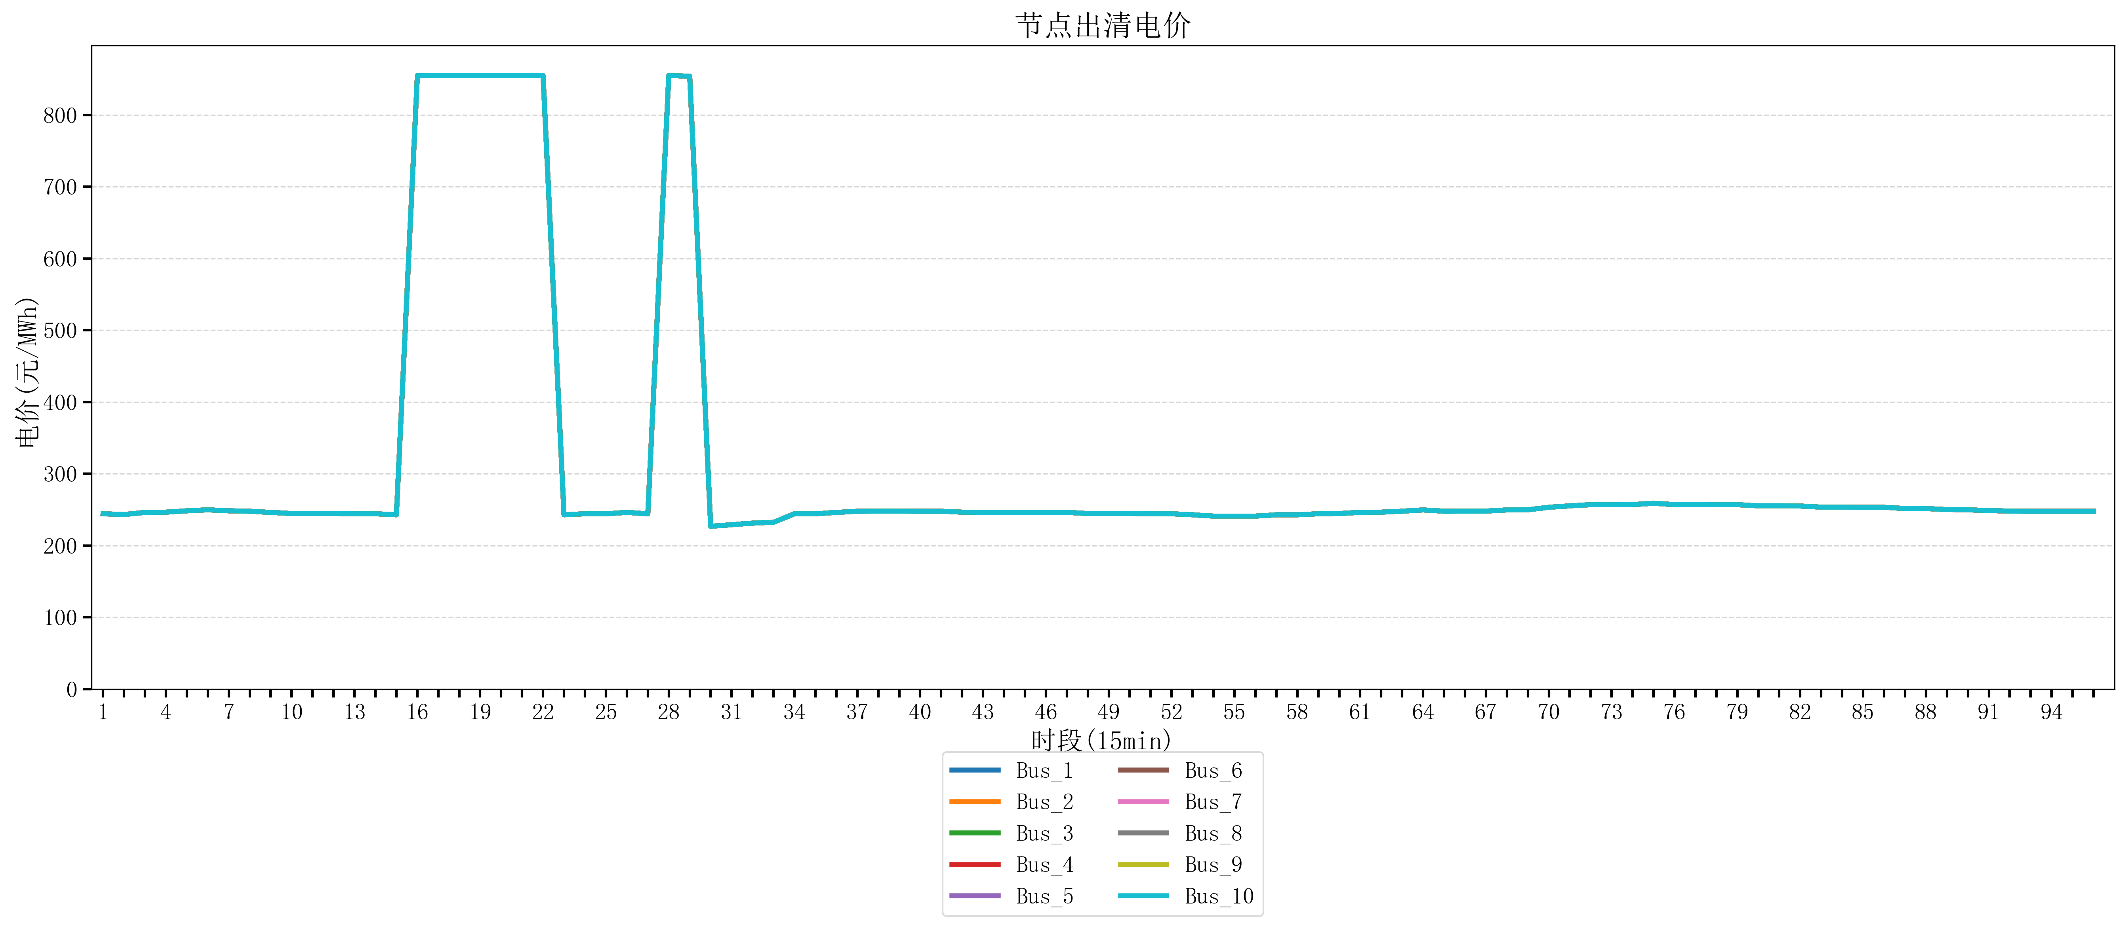
节点编号 | 电价类型 | 时段1 | 时段2 | 时段3 | 时段4 | 时段5 | 时段6 | 时段7 | 时段8 | 时段9 | 时段10 | 时段11 | 时段12 | 时段13 | 时段14 | 时段15 | 时段16 | 时段17 | 时段18 | 时段19 | 时段20 | 时段21
id | price_type | t1 | t2 | t3 | t4 | t5 | t6 | t7 | t8 | t9 | t10 | t11 | t12 | t13 | t14 | t15 | t16 | t17 | t18 | t19 | t20 | t21
str | str | float64 | float64 | float64 | float64 | float64 | float64 | float64 | float64 | float64 | float64 | float64 | float64 | float64 | float64 | float64 | float64 | float64 | float64 | float64 | float64 | float64
Bus_1 | 电能量电价 | 244.32044 | 243.2248 | 246.16228 | 246.56632 | 248.40816 | 249.84596 | 248.40816 | 247.86762 | 246.16228 | 244.72448 | 244.72448 | 244.72448 | 244.32044 | 244.32044 | 242.88264 | 854.79162105 | 854.88856 | 854.88856 | 854.88856 | 854.88856 | 854.88856
Bus_2 | 电能量电价 | 244.32044 | 243.2248 | 246.16228 | 246.56632 | 248.40816 | 249.84596 | 248.40816 | 247.86762 | 246.16228 | 244.72448 | 244.72448 | 244.72448 | 244.32044 | 244.32044 | 242.88264 | 854.79162105 | 854.88856 | 854.88856 | 854.88856 | 854.88856 | 854.88856
Bus_3 | 电能量电价 | 244.32044 | 243.2248 | 246.16228 | 246.56632 | 248.40816 | 249.84596 | 248.40816 | 247.86762 | 246.16228 | 244.72448 | 244.72448 | 244.72448 | 244.32044 | 244.32044 | 242.88264 | 854.79162105 | 854.88856 | 854.88856 | 854.88856 | 854.88856 | 854.88856
Bus_4 | 电能量电价 | 244.32044 | 243.2248 | 246.16228 | 246.56632 | 248.40816 | 249.84596 | 248.40816 | 247.86762 | 246.16228 | 244.72448 | 244.72448 | 244.72448 | 244.32044 | 244.32044 | 242.88264 | 854.79162105 | 854.88856 | 854.88856 | 854.88856 | 854.88856 | 854.88856
Bus_5 | 电能量电价 | 244.32044 | 243.2248 | 246.16228 | 246.56632 | 248.40816 | 249.84596 | 248.40816 | 247.86762 | 246.16228 | 244.72448 | 244.72448 | 244.72448 | 244.32044 | 244.32044 | 242.88264 | 854.79162105 | 854.88856 | 854.88856 | 854.88856 | 854.88856 | 854.88856
Bus_6 | 电能量电价 | 244.32044 | 243.2248 | 246.16228 | 246.56632 | 248.40816 | 249.84596 | 248.40816 | 247.86762 | 246.16228 | 244.72448 | 244.72448 | 244.72448 | 244.32044 | 244.32044 | 242.88264 | 854.79162105 | 854.88856 | 854.88856 | 854.88856 | 854.88856 | 854.88856
Bus_7 | 电能量电价 | 244.32044 | 243.2248 | 246.16228 | 246.56632 | 248.40816 | 249.84596 | 248.40816 | 247.86762 | 246.16228 | 244.72448 | 244.72448 | 244.72448 | 244.32044 | 244.32044 | 242.88264 | 854.79162105 | 854.88856 | 854.88856 | 854.88856 | 854.88856 | 854.88856
Bus_8 | 电能量电价 | 244.32044 | 243.2248 | 246.16228 | 246.56632 | 248.40816 | 249.84596 | 248.40816 | 247.86762 | 246.16228 | 244.72448 | 244.72448 | 244.72448 | 244.32044 | 244.32044 | 242.88264 | 854.79162105 | 854.88856 | 854.88856 | 854.88856 | 854.88856 | 854.88856
Bus_9 | 电能量电价 | 244.32044 | 243.2248 | 246.16228 | 246.56632 | 248.40816 | 249.84596 | 248.40816 | 247.86762 | 246.16228 | 244.72448 | 244.72448 | 244.72448 | 244.32044 | 244.32044 | 242.88264 | 854.79162105 | 854.88856 | 854.88856 | 854.88856 | 854.88856 | 854.88856
Bus_10 | 电能量电价 | 244.32044 | 243.2248 | 246.16228 | 246.56632 | 248.40816 | 249.84596 | 248.40816 | 247.86762 | 246.16228 | 244.72448 | 244.72448 | 244.72448 | 244.32044 | 244.32044 | 242.88264 | 854.79162105 | 854.88856 | 854.88856 | 854.88856 | 854.88856 | 854.88856
Bus_11 | 电能量电价 | 244.32044 | 243.2248 | 246.16228 | 246.56632 | 248.40816 | 249.84596 | 248.40816 | 247.86762 | 246.16228 | 244.72448 | 244.72448 | 244.72448 | 244.32044 | 244.32044 | 242.88264 | 854.79162105 | 854.88856 | 854.88856 | 854.88856 | 854.88856 | 854.88856
Bus_12 | 电能量电价 | 244.32044 | 243.2248 | 246.16228 | 246.56632 | 248.40816 | 249.84596 | 248.40816 | 247.86762 | 246.16228 | 244.72448 | 244.72448 | 244.72448 | 244.32044 | 244.32044 | 242.88264 | 854.79162105 | 854.88856 | 854.88856 | 854.88856 | 854.88856 | 854.88856
Bus_13 | 电能量电价 | 244.32044 | 243.2248 | 246.16228 | 246.56632 | 248.40816 | 249.84596 | 248.40816 | 247.86762 | 246.16228 | 244.72448 | 244.72448 | 244.72448 | 244.32044 | 244.32044 | 242.88264 | 854.79162105 | 854.88856 | 854.88856 | 854.88856 | 854.88856 | 854.88856
Bus_14 | 电能量电价 | 244.32044 | 243.2248 | 246.16228 | 246.56632 | 248.40816 | 249.84596 | 248.40816 | 247.86762 | 246.16228 | 244.72448 | 244.72448 | 244.72448 | 244.32044 | 244.32044 | 242.88264 | 854.79162105 | 854.88856 | 854.88856 | 854.88856 | 854.88856 | 854.88856
Bus_15 | 电能量电价 | 244.32044 | 243.2248 | 246.16228 | 246.56632 | 248.40816 | 249.84596 | 248.40816 | 247.86762 | 246.16228 | 244.72448 | 244.72448 | 244.72448 | 244.32044 | 244.32044 | 242.88264 | 854.79162105 | 854.88856 | 854.88856 | 854.88856 | 854.88856 | 854.88856
Bus_16 | 电能量电价 | 244.32044 | 243.2248 | 246.16228 | 246.56632 | 248.40816 | 249.84596 | 248.40816 | 247.86762 | 246.16228 | 244.72448 | 244.72448 | 244.72448 | 244.32044 | 244.32044 | 242.88264 | 854.79162105 | 854.88856 | 854.88856 | 854.88856 | 854.88856 | 854.88856
Bus_17 | 电能量电价 | 244.32044 | 243.2248 | 246.16228 | 246.56632 | 248.40816 | 249.84596 | 248.40816 | 247.86762 | 246.16228 | 244.72448 | 244.72448 | 244.72448 | 244.32044 | 244.32044 | 242.88264 | 854.79162105 | 854.88856 | 854.88856 | 854.88856 | 854.88856 | 854.88856
Bus_18 | 电能量电价 | 244.32044 | 243.2248 | 246.16228 | 246.56632 | 248.40816 | 249.84596 | 248.40816 | 247.86762 | 246.16228 | 244.72448 | 244.72448 | 244.72448 | 244.32044 | 244.32044 | 242.88264 | 854.79162105 | 854.88856 | 854.88856 | 854.88856 | 854.88856 | 854.88856
Bus_19 | 电能量电价 | 244.32044 | 243.2248 | 246.16228 | 246.56632 | 248.40816 | 249.84596 | 248.40816 | 247.86762 | 246.16228 | 244.72448 | 244.72448 | 244.72448 | 244.32044 | 244.32044 | 242.88264 | 854.79162105 | 854.88856 | 854.88856 | 854.88856 | 854.88856 | 854.88856
Bus_20 | 电能量电价 | 244.32044 | 243.2248 | 246.16228 | 246.56632 | 248.40816 | 249.84596 | 248.40816 | 247.86762 | 246.16228 | 244.72448 | 244.72448 | 244.72448 | 244.32044 | 244.32044 | 242.88264 | 854.79162105 | 854.88856 | 854.88856 | 854.88856 | 854.88856 | 854.88856
Bus_21 | 电能量电价 | 244.32044 | 243.2248 | 246.16228 | 246.56632 | 248.40816 | 249.84596 | 248.40816 | 247.86762 | 246.16228 | 244.72448 | 244.72448 | 244.72448 | 244.32044 | 244.32044 | 242.88264 | 854.79162105 | 854.88856 | 854.88856 | 854.88856 | 854.88856 | 854.88856
Bus_22 | 电能量电价 | 244.32044 | 243.2248 | 246.16228 | 246.56632 | 248.40816 | 249.84596 | 248.40816 | 247.86762 | 246.16228 | 244.72448 | 244.72448 | 244.72448 | 244.32044 | 244.32044 | 242.88264 | 854.79162105 | 854.88856 | 854.88856 | 854.88856 | 854.88856 | 854.88856
Bus_23 | 电能量电价 | 244.32044 | 243.2248 | 246.16228 | 246.56632 | 248.40816 | 249.84596 | 248.40816 | 247.86762 | 246.16228 | 244.72448 | 244.72448 | 244.72448 | 244.32044 | 244.32044 | 242.88264 | 854.79162105 | 854.88856 | 854.88856 | 854.88856 | 854.88856 | 854.88856
Bus_24 | 电能量电价 | 244.32044 | 243.2248 | 246.16228 | 246.56632 | 248.40816 | 249.84596 | 248.40816 | 247.86762 | 246.16228 | 244.72448 | 244.72448 | 244.72448 | 244.32044 | 244.32044 | 242.88264 | 854.79162105 | 854.88856 | 854.88856 | 854.88856 | 854.88856 | 854.88856
Bus_25 | 电能量电价 | 244.32044 | 243.2248 | 246.16228 | 246.56632 | 248.40816 | 249.84596 | 248.40816 | 247.86762 | 246.16228 | 244.72448 | 244.72448 | 244.72448 | 244.32044 | 244.32044 | 242.88264 | 854.79162105 | 854.88856 | 854.88856 | 854.88856 | 854.88856 | 854.88856
Bus_26 | 电能量电价 | 244.32044 | 243.2248 | 246.16228 | 246.56632 | 248.40816 | 249.84596 | 248.40816 | 247.86762 | 246.16228 | 244.72448 | 244.72448 | 244.72448 | 244.32044 | 244.32044 | 242.88264 | 854.79162105 | 854.88856 | 854.88856 | 854.88856 | 854.88856 | 854.88856
Bus_27 | 电能量电价 | 244.32044 | 243.2248 | 246.16228 | 246.56632 | 248.40816 | 249.84596 | 248.40816 | 247.86762 | 246.16228 | 244.72448 | 244.72448 | 244.72448 | 244.32044 | 244.32044 | 242.88264 | 854.79162105 | 854.88856 | 854.88856 | 854.88856 | 854.88856 | 854.88856
Bus_28 | 电能量电价 | 244.32044 | 243.2248 | 246.16228 | 246.56632 | 248.40816 | 249.84596 | 248.40816 | 247.86762 | 246.16228 | 244.72448 | 244.72448 | 244.72448 | 244.32044 | 244.32044 | 242.88264 | 854.79162105 | 854.88856 | 854.88856 | 854.88856 | 854.88856 | 854.88856
Bus_29 | 电能量电价 | 244.32044 | 243.2248 | 246.16228 | 246.56632 | 248.40816 | 249.84596 | 248.40816 | 247.86762 | 246.16228 | 244.72448 | 244.72448 | 244.72448 | 244.32044 | 244.32044 | 242.88264 | 854.79162105 | 854.88856 | 854.88856 | 854.88856 | 854.88856 | 854.88856
Bus_30 | 电能量电价 | 244.32044 | 243.2248 | 246.16228 | 246.56632 | 248.40816 | 249.84596 | 248.40816 | 247.86762 | 246.16228 | 244.72448 | 244.72448 | 244.72448 | 244.32044 | 244.32044 | 242.88264 | 854.79162105 | 854.88856 | 854.88856 | 854.88856 | 854.88856 | 854.88856
Bus_31 | 电能量电价 | 244.32044 | 243.2248 | 246.16228 | 246.56632 | 248.40816 | 249.84596 | 248.40816 | 247.86762 | 246.16228 | 244.72448 | 244.72448 | 244.72448 | 244.32044 | 244.32044 | 242.88264 | 854.79162105 | 854.88856 | 854.88856 | 854.88856 | 854.88856 | 854.88856
Bus_32 | 电能量电价 | 244.32044 | 243.2248 | 246.16228 | 246.56632 | 248.40816 | 249.84596 | 248.40816 | 247.86762 | 246.16228 | 244.72448 | 244.72448 | 244.72448 | 244.32044 | 244.32044 | 242.88264 | 854.79162105 | 854.88856 | 854.88856 | 854.88856 | 854.88856 | 854.88856
Bus_33 | 电能量电价 | 244.32044 | 243.2248 | 246.16228 | 246.56632 | 248.40816 | 249.84596 | 248.40816 | 247.86762 | 246.16228 | 244.72448 | 244.72448 | 244.72448 | 244.32044 | 244.32044 | 242.88264 | 854.79162105 | 854.88856 | 854.88856 | 854.88856 | 854.88856 | 854.88856
Bus_34 | 电能量电价 | 244.32044 | 243.2248 | 246.16228 | 246.56632 | 248.40816 | 249.84596 | 248.40816 | 247.86762 | 246.16228 | 244.72448 | 244.72448 | 244.72448 | 244.32044 | 244.32044 | 242.88264 | 854.79162105 | 854.88856 | 854.88856 | 854.88856 | 854.88856 | 854.88856
Bus_35 | 电能量电价 | 244.32044 | 243.2248 | 246.16228 | 246.56632 | 248.40816 | 249.84596 | 248.40816 | 247.86762 | 246.16228 | 244.72448 | 244.72448 | 244.72448 | 244.32044 | 244.32044 | 242.88264 | 854.79162105 | 854.88856 | 854.88856 | 854.88856 | 854.88856 | 854.88856
Bus_36 | 电能量电价 | 244.32044 | 243.2248 | 246.16228 | 246.56632 | 248.40816 | 249.84596 | 248.40816 | 247.86762 | 246.16228 | 244.72448 | 244.72448 | 244.72448 | 244.32044 | 244.32044 | 242.88264 | 854.79162105 | 854.88856 | 854.88856 | 854.88856 | 854.88856 | 854.88856
Bus_37 | 电能量电价 | 244.32044 | 243.2248 | 246.16228 | 246.56632 | 248.40816 | 249.84596 | 248.40816 | 247.86762 | 246.16228 | 244.72448 | 244.72448 | 244.72448 | 244.32044 | 244.32044 | 242.88264 | 854.79162105 | 854.88856 | 854.88856 | 854.88856 | 854.88856 | 854.88856
Bus_38 | 电能量电价 | 244.32044 | 243.2248 | 246.16228 | 246.56632 | 248.40816 | 249.84596 | 248.40816 | 247.86762 | 246.16228 | 244.72448 | 244.72448 | 244.72448 | 244.32044 | 244.32044 | 242.88264 | 854.79162105 | 854.88856 | 854.88856 | 854.88856 | 854.88856 | 854.88856
Bus_39 | 电能量电价 | 244.32044 | 243.2248 | 246.16228 | 246.56632 | 248.40816 | 249.84596 | 248.40816 | 247.86762 | 246.16228 | 244.72448 | 244.72448 | 244.72448 | 244.32044 | 244.32044 | 242.88264 | 854.79162105 | 854.88856 | 854.88856 | 854.88856 | 854.88856 | 854.88856
Bus_40 | 电能量电价 | 244.32044 | 243.2248 | 246.16228 | 246.56632 | 248.40816 | 249.84596 | 248.40816 | 247.86762 | 246.16228 | 244.72448 | 244.72448 | 244.72448 | 244.32044 | 244.32044 | 242.88264 | 854.79162105 | 854.88856 | 854.88856 | 854.88856 | 854.88856 | 854.88856
Bus_41 | 电能量电价 | 244.32044 | 243.2248 | 246.16228 | 246.56632 | 248.40816 | 249.84596 | 248.40816 | 247.86762 | 246.16228 | 244.72448 | 244.72448 | 244.72448 | 244.32044 | 244.32044 | 242.88264 | 854.79162105 | 854.88856 | 854.88856 | 854.88856 | 854.88856 | 854.88856
Bus_42 | 电能量电价 | 244.32044 | 243.2248 | 246.16228 | 246.56632 | 248.40816 | 249.84596 | 248.40816 | 247.86762 | 246.16228 | 244.72448 | 244.72448 | 244.72448 | 244.32044 | 244.32044 | 242.88264 | 854.79162105 | 854.88856 | 854.88856 | 854.88856 | 854.88856 | 854.88856
Bus_43 | 电能量电价 | 244.32044 | 243.2248 | 246.16228 | 246.56632 | 248.40816 | 249.84596 | 248.40816 | 247.86762 | 246.16228 | 244.72448 | 244.72448 | 244.72448 | 244.32044 | 244.32044 | 242.88264 | 854.79162105 | 854.88856 | 854.88856 | 854.88856 | 854.88856 | 854.88856
Bus_44 | 电能量电价 | 244.32044 | 243.2248 | 246.16228 | 246.56632 | 248.40816 | 249.84596 | 248.40816 | 247.86762 | 246.16228 | 244.72448 | 244.72448 | 244.72448 | 244.32044 | 244.32044 | 242.88264 | 854.79162105 | 854.88856 | 854.88856 | 854.88856 | 854.88856 | 854.88856
Bus_1 | 阻塞电价 | 0 | 0 | 0 | 0 | 0 | 0 | 0 | 0 | 0 | 0 | 0 | 0 | 0 | 0 | 0 | 0 | 0 | 0 | 0 | 0 | 0
Bus_2 | 阻塞电价 | 0 | 0 | 0 | 0 | 0 | 0 | 0 | 0 | 0 | 0 | 0 | 0 | 0 | 0 | 0 | 0 | 0 | 0 | 0 | 0 | 0
...

LevelC_电力电量平衡表单
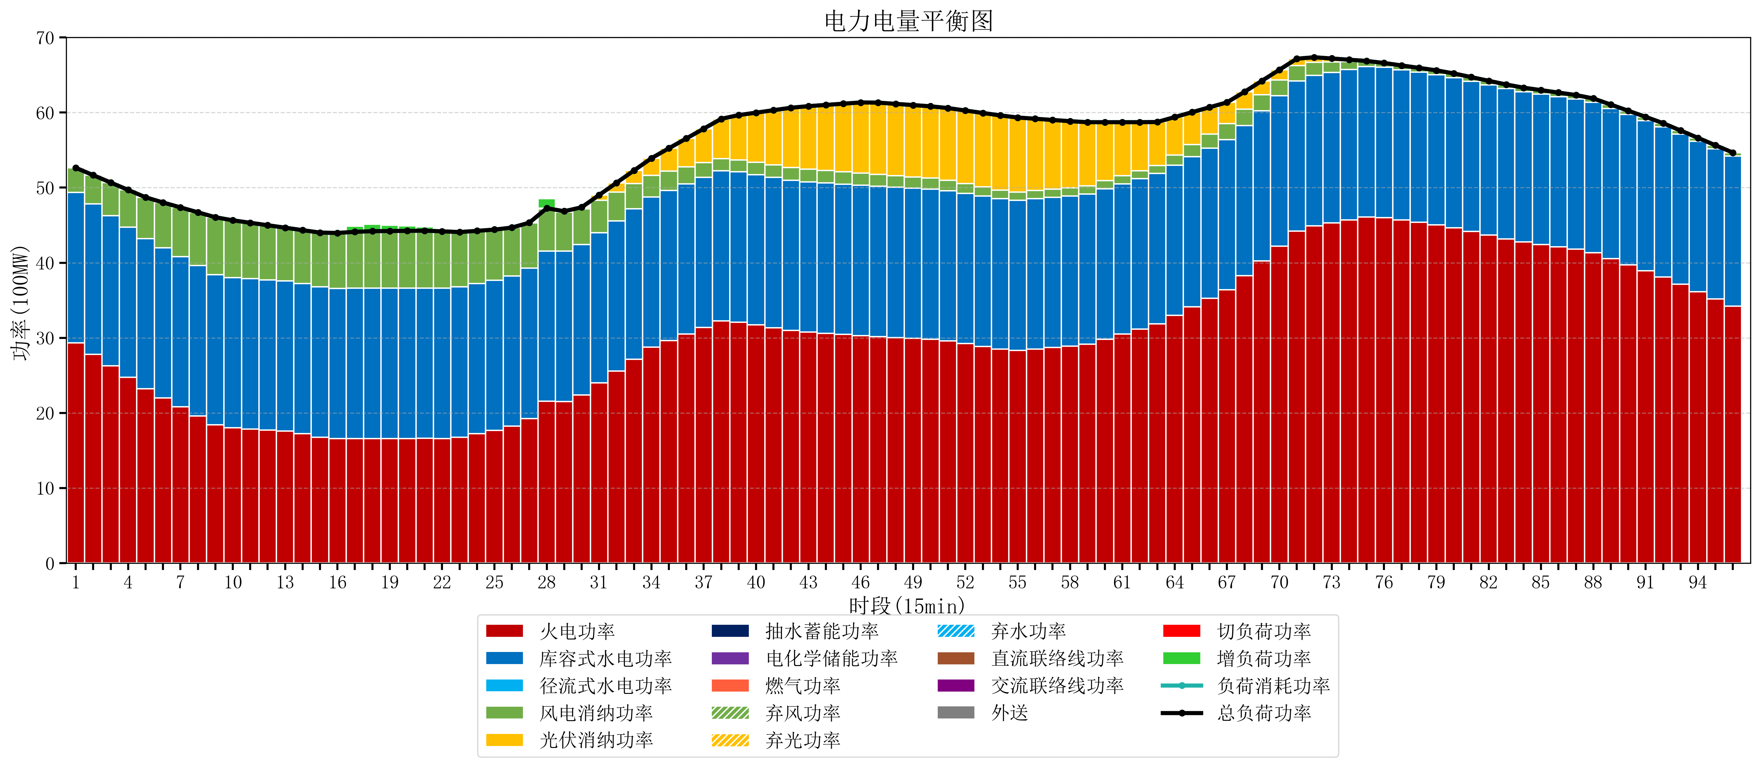
元件名称 | 时段1 | 时段2 | 时段3 | 时段4 | 时段5 | 时段6 | 时段7 | 时段8 | 时段9 | 时段10 | 时段11 | 时段12 | 时段13 | 时段14 | 时段15 | 时段16 | 时段17
name | t1 | t2 | t3 | t4 | t5 | t6 | t7 | t8 | t9 | t10 | t11 | t12 | t13 | t14 | t15 | t16 | t17
str | float64 | float64 | float64 | float64 | float64 | float64 | float64 | float64 | float64 | float64 | float64 | float64 | float64 | float64 | float64 | float64 | float64
火电功率 | 29.346950366 | 27.817088132 | 26.287225899 | 24.757363665 | 23.227501432 | 21.99441086 | 20.805836038 | 19.617261215 | 18.428686393 | 18.013104325 | 17.87034323 | 17.727582135 | 17.584821039 | 17.246059944 | 16.781298849 | 16.598421053 | 16.605684211
库容式水电功率 | 20 | 20 | 20 | 20 | 20 | 20 | 20 | 20 | 20 | 20 | 20 | 20 | 20 | 20 | 20 | 20 | 20
径流式水电功率 | 0 | 0 | 0 | 0 | 0 | 0 | 0 | 0 | 0 | 0 | 0 | 0 | 0 | 0 | 0 | 0 | 0
风电消纳功率 | 3.29 | 3.8395789474 | 4.3891578947 | 4.9387368421 | 5.4883157895 | 6.0252631579 | 6.5603157895 | 7.0953684211 | 7.6304210526 | 7.634 | 7.45 | 7.266 | 7.082 | 7.094 | 7.232 | 7.37 | 7.508
光伏消纳功率 | 0 | 0 | 0 | 0 | 0 | 0 | 0 | 0 | 0 | 0 | 0 | 0 | 0 | 0 | 0 | 0 | 0
抽水蓄能功率 | 0 | 0 | 0 | 0 | 0 | 0 | 0 | 0 | 0 | 0 | 0 | 0 | 0 | 0 | 0 | 0 | 0
电化学储能功率 | 0 | 0 | 0 | 0 | 0 | 0 | 0 | 0 | 0 | 0 | 0 | 0 | 0 | 0 | 0 | 0 | 0
燃气功率 | 0 | 0 | 0 | 0 | 0 | 0 | 0 | 0 | 0 | 0 | 0 | 0 | 0 | 0 | 0 | 0 | 0
直流联络线功率 | 0 | 0 | 0 | 0 | 0 | 0 | 0 | 0 | 0 | 0 | 0 | 0 | 0 | 0 | 0 | 0 | 0
交流联络线功率 | 0 | 0 | 0 | 0 | 0 | 0 | 0 | 0 | 0 | 0 | 0 | 0 | 0 | 0 | 0 | 0 | 0
负荷消耗功率 | 52.636950366 | 51.65666708 | 50.676383794 | 49.696100507 | 48.715817221 | 48.019674018 | 47.366151827 | 46.712629637 | 46.059107446 | 45.647104325 | 45.32034323 | 44.993582135 | 44.666821039 | 44.340059944 | 44.013298849 | 43.968421053 | 44.113684211
外送 | 0 | 0 | 0 | 0 | 0 | 0 | 0 | 0 | 0 | 0 | 0 | 0 | 0 | 0 | 0 | 0 | 0
总负荷功率 | 52.636950366 | 51.65666708 | 50.676383794 | 49.696100507 | 48.715817221 | 48.019674018 | 47.366151827 | 46.712629637 | 46.059107446 | 45.647104325 | 45.32034323 | 44.993582135 | 44.666821039 | 44.340059944 | 44.013298849 | 43.968421053 | 44.113684211
弃风功率 | 0 | 0 | 0 | 0 | 0 | 0 | 0 | 0 | 0 | 0 | 0 | 0 | 0 | 0 | 0 | 0 | 0
弃光功率 | 0 | 0 | 0 | 0 | 0 | 0 | 0 | 0 | 0 | 0 | 0 | 0 | 0 | 0 | 0 | 0 | 0
弃水功率 | 0 | 0 | 0 | 0 | 0 | 0 | 0 | 0 | 0 | 0 | 0 | 0 | 0 | 0 | 0 | 0 | 0
切负荷功率 | 0 | 0 | 0 | 0 | 0 | 0 | 0 | 0 | 0 | 0 | 0 | 0 | 0 | 0 | 0 | 0 | 0
增负荷功率 | 0 | 0 | 0 | 0 | 0 | 0 | 0 | 0 | 0 | 0 | 0 | 0 | 0 | 0 | 0 | 0.28188329947 | 0.75390755276

